Hoja1
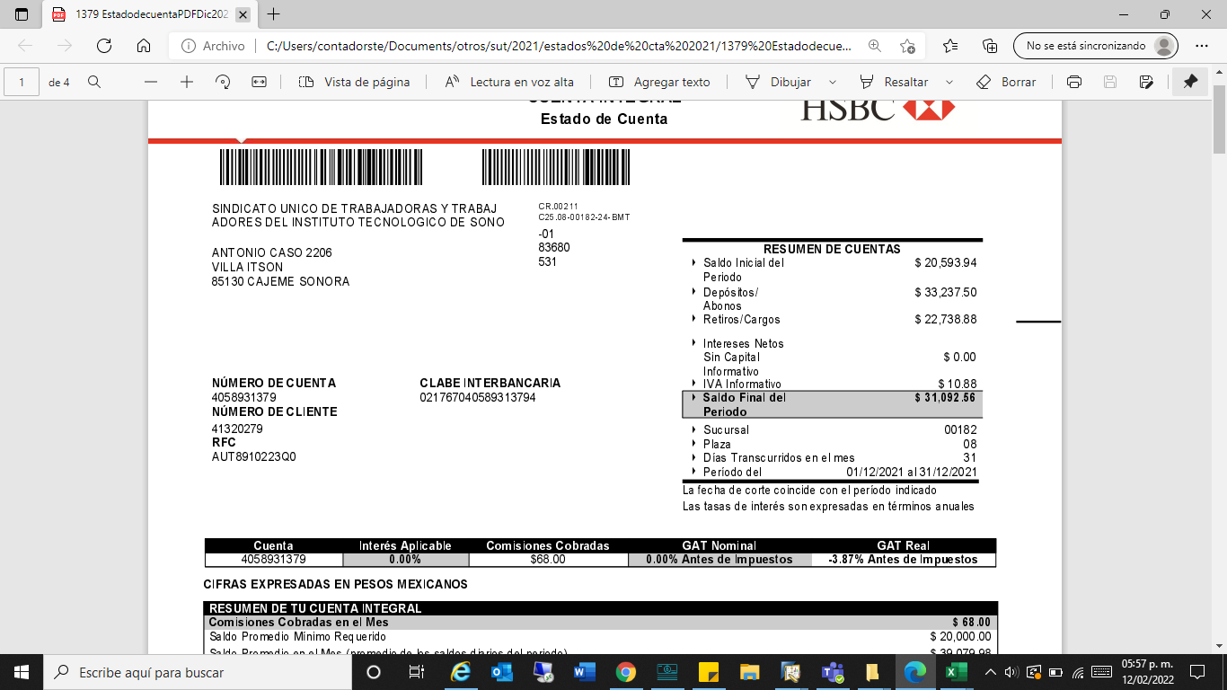
SUTITSON
CONCILIACION DE INGRESOS ESTATALES (CLAUSULA 48) ITSON

SALDO INICIAL |  | $56,399.64

INGRESOS DEL EJERCICIO 2021
FECHA | MONTO
31/Mar/2021 | $132,950.00
31/May/2021 | $33,237.50
30/Jun/2021 | $33,237.50
31/Jul/2021 | $33,237.50
31/Ago/2021 | $33,237.50
30/Sep/2021 | $33,237.50
31/Oct/2021 | $33,237.50
30/Nov/2021 | $33,237.50
30/Dic/2021 | $33,237.50 | $398,850.00

GASTOS DEL EJERCICIO |  | $424,157.08

SALDO FINAL |  | $31,092.56

